市町村民税負担額 印刷
 | 44. 市町村民税負担額（人口１人当たり）

 | 時点 2015(H27)年度（毎年） |  |  |  |  |  |  | 平 均 値 |  |  |  | 59,687
 | 単位 円 |  |  |  |  |  |  | 標準偏差 |  |  |  | 17,112
 | 市町村名 | 指標 | 順位 |  | #REF! | 備考 | 市町村名 | 指標 | 順位 |  | #REF! | 備考

 | 千葉県 | 59,687 |  | － |  |  | 八街市 | 48,063 |  | 41
 | 千葉市 | 86,328 |  | 3 |  |  | 印西市 | 79,628 |  | 7
 | 銚子市 | 52,110 |  | 32 |  |  | 白井市 | 70,288 |  | 15
 | 市川市 | 86,758 |  | 2 |  |  | 富里市 | 54,957 |  | 26
 | 船橋市 | 78,821 |  | 8 |  |  | 南房総市 | 37,881 |  | 54
 | 館山市 | 49,043 |  | 38 |  |  | 匝瑳市 | 48,255 |  | 40
 | 木更津市 | 66,376 |  | 19 |  |  | 香取市 | 47,333 |  | 42
 | 松戸市 | 73,184 |  | 10 |  |  | 山武市 | 48,314 |  | 39
 | 野田市 | 62,494 |  | 22 |  |  | いすみ市 | 42,814 |  | 47
 | 茂原市 | 61,018 |  | 23 |  |  | 大網白里市 | 52,619 |  | 28
 | 成田市 | 82,944 |  | 4 |  |  | 酒々井町 | 60,143 |  | 24
 | 佐倉市 | 70,387 |  | 14 |  |  | 栄町 | 55,403 |  | 25
 | 東金市 | 53,166 |  | 27 |  |  | 神崎町 | 49,968 |  | 35
 | 旭市 | 49,816 |  | 36 |  |  | 多古町 | 51,392 |  | 34
 | 習志野市 | 82,547 |  | 5 |  |  | 東庄町 | 44,590 |  | 45
 | 柏市 | 77,159 |  | 9 |  |  | 九十九里町 | 41,337 |  | 49
 | 勝浦市 | 42,344 |  | 48 |  |  | 芝山町 | 82,472 |  | 6
 | 市原市 | 68,095 |  | 17 |  |  | 横芝光町 | 43,719 |  | 46
 | 流山市 | 72,567 |  | 11 |  |  | 一宮町 | 51,932 |  | 33
 | 八千代市 | 71,239 |  | 13 |  |  | 睦沢町 | 40,526 |  | 52
 | 我孫子市 | 69,374 |  | 16 |  |  | 長生村 | 44,830 |  | 44
 | 鴨川市 | 52,555 |  | 29 |  |  | 白子町 | 46,041 |  | 43
 | 鎌ケ谷市 | 63,035 |  | 21 |  |  | 長柄町 | 52,193 |  | 30
 | 君津市 | 66,513 |  | 18 |  |  | 長南町 | 49,490 |  | 37
 | 富津市 | 52,154 |  | 31 |  |  | 大多喜町 | 40,600 |  | 51
 | 浦安市 | 132,569 |  | 1 |  |  | 御宿町 | 40,770 |  | 50
 | 四街道市 | 64,263 |  | 20 |  |  | 鋸南町 | 38,825 |  | 53
 | 袖ケ浦市 | 71,870 |  | 12

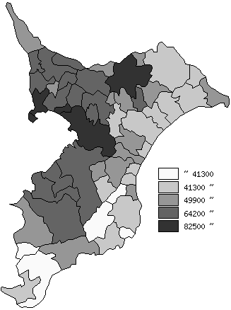
 | 千葉県の推移
平成23年度 | 57972
平成24年度 | 59239
平成25年度 | 59074
平成26年度 | 60214
平成27年度 | 59687

《備 考》 ・資料出所 総務省「市町村別決算状況調」 ・算出方法 市町村民税歳入総額÷住民基本台帳人口(H28.1.1) 注) 県数値は、単純平均値です。

